Hoja1
Ejercicio de Programación Lineal:

Una Compañía posee dos minas de hierro: la mina A produce cada día 1 tonelada de hierro de alta
calidad, 3 toneladas de calidad media y 5 de baja calidad. La mina B produce cada día 2
toneladas de cada una de las tres calidades. Se necesita producir al menos 80 toneladas
de mineral de alta calidad, 160 toneladas de calidad media y 200 de baja calidad. Sabiendo
que el costo diario de la operación en cada mina es de 20,000 soles ¿cuántos días debe
trabajar cada mina para que el costo total sea mínimo?.
a) Si no hay restriccion de tiempo de entrega |  |  |  | Rpta a) A= ,B= ,Costo=
b) Si la entrega debe ser maximo en 35 dias |  |  |  | Rpta b) A= ,B= ,Costo=

Datos: |  | Alta | Media | Baja
 | Mina A | 1 | 3 | 5
 | Mina B | 2 | 2 | 2

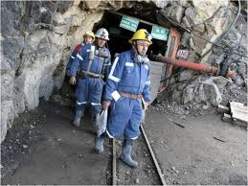
Incógnitas: |  | Dias
 | Mina A
 | Mina B

Función Objetivo (Z):
 | Costo Mínimo

Restricciones:
Alta |  |  | 80 | toneladas
Media |  |  | 160 | toneladas
Baja |  |  | 200 | toneladas

